Задание 1 данные валидации
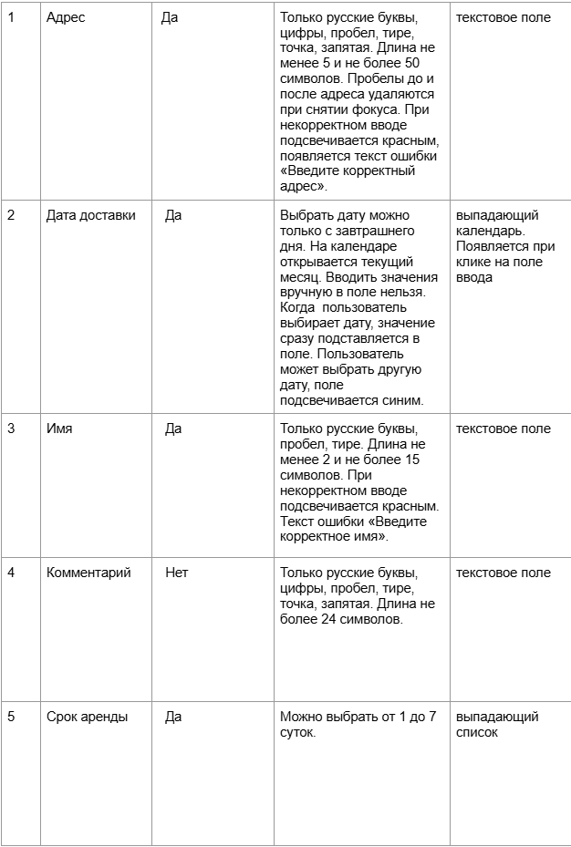
Проект |  |  |  | Яндекс Самокат
Окружение |  |  |  | Windows 10 Pro (22H2 | ОС 19045.6456 | x64) - Яндекс Браузер (26.6.4.760 (64-bit)) - 1280х720
Поле | Название класса | Границы | Тестовые данные внутри класса (содержимое поля) | Тестовые данные на границах (содержимое поля) | Пояснение | Статус | Ссылка на баг-репорт
Имя | Обязательность (поле заполнено) |  | Вася |  |  | Passed
 | Длина от 2 до 15 | 2, 15 | Вася | Я(1 символ) Ян(2 символа) Яна(3 символа) ВасяВасяВасяВа(14 символов) ВасяВасяВасяВас(15 символов) ВасяВасяВасяВася(16 символов) | Данные уже проверяются в другом классе | Passed
 | Русские буквы |  | Вася |  | Данные уже проверяются в другом классе | Passed
 | Пробел в середине |  | Ва ся |  |  | Passed
 | Дефис |  | Ва – ся |  | Составные имена пишутся через дефис | Failed | YS-21
 | Загавные буквы |  | ВАСЯ |  |  | Passed
 | Строчные буквы |  | вася |  |  | Passed
 | Удаление пробела в начале |  | " Вася" |  | Проверка авто-удаления пробелов при снятии фокуса | Failed | YS-22
 | Удаление пробела в конце |  | "Вася " |  | Проверка авто-удаления пробелов при снятии фокуса | Failed | YS-22
 | Цифры |  | вася007 |  |  | Passed
 | Обязательность (поле пустое) |  | ""(0 символов) |  |  | Passed
 | Длина менее 2 | 0, 1 | Я(1 символ) | ""(0 символов) Я(1 символ) Ян(2 символа) | Данные уже проверяются в другом классе | Passed
 | Длина более 15 | 16, +∞ | ВасяВасяВасяВасяВася(20 символов) | ВасяВасяВасяВас(15 символов) ВасяВасяВасяВася(16 символов) ВасяВасяВасяВасяВ(17 символов) | Данные уже проверяются в другом классе | Passed
 | Английские буквы |  | Vasya |  |  | Passed
 | Тире |  | Ва-ся |  | Составные имена пишутся через дефис | Passed
 | Спецсимволы |  | Вася@ |  |  | Passed
 | Математические символы |  | Вася+ |  |  | Passed
 | Символы пунктуации |  | Вася; |  |  | Passed
Фамилия | Обязательность (поле заполнено) |  | Пупкин |  |  | Passed
 | Длина от 2 до 15 | 2, 15 | Пупкин | П(1 символ) Пу(2 символа) Пуп(3 символа) ПупкинПупкинПу(14 символов) ПупкинПупкинПуп(15 символов) ПупкинПупкинПупк(16 символов) | Данные уже проверяются в другом классе | Passed
 | Русские буквы |  | Пупкин |  | Данные уже проверяются в другом классе | Passed
 | Дефис |  | Пуп – кин |  |  | Failed | YS-23
 | Загавные буквы |  | ПУПКИН |  |  | Passed
 | Строчные буквы |  | пупкин |  |  | Passed
 | Цифры |  | Пупкин007 |  |  | Passed
 | Обязательность (поле пустое) |  | ""(0 символов) |  |  | Passed
 | Длина менее 2 | 0, 1 | П(1 символ) | ""(0 символов) П(1 символ) Пу(2 символа) | Данные уже проверяются в другом классе | Passed
 | Длина более 15 | 16, +∞ | ПупкинПупкинПупкинПу(20 символов) | ПупкинПупкинПуп(15 символов) ПупкинПупкинПупк(16 символов) ПупкинПупкинПупки(17 символов) | Данные уже проверяются в другом классе | Failed | YS-24
 | Английские буквы |  | Pupkin |  |  | Passed
 | Пробел |  | "Пупкин " |  |  | Passed
 | Тире |  | Пуп-кин |  |  | Passed
 | Спецсимволы |  | Пупкин@ |  |  | Passed
 | Математические символы |  | Пупкин+ |  |  | Passed
 | Символы пунктуации |  | Пупкин; |  |  | Passed
Адрес | Обязательность (поле заполнено) |  | Москва |  |  | Passed | YS-34
 | Длина от 5 до 50 | 5, 50 | Москва(6 символов) | Сочи(4 символа) Пермь(5 символов) Москва(6 символов) ПермьПермьПермьПермьПермьПермьПермьПермьПермьПерм(49 символов) ПермьПермьПермьПермьПермьПермьПермьПермьПермьПермь(50 символов) ПермьПермьПермьПермьПермьПермьПермьПермьПермьПермьП(51 символ) | Данные уже проверяются в другом классе | Passed
 | Русские буквы |  | Москва |  | Данные уже проверяются в другом классе | Passed
 | Цифры |  | Москва1 |  |  | Passed
 | Пробел в середине |  | Мос ква |  |  | Passed
 | Тире |  | Санкт-Петербург |  |  | Passed
 | Точка |  | г.Москва |  |  | Passed
 | Запятая |  | Москва,Кремль |  |  | Passed
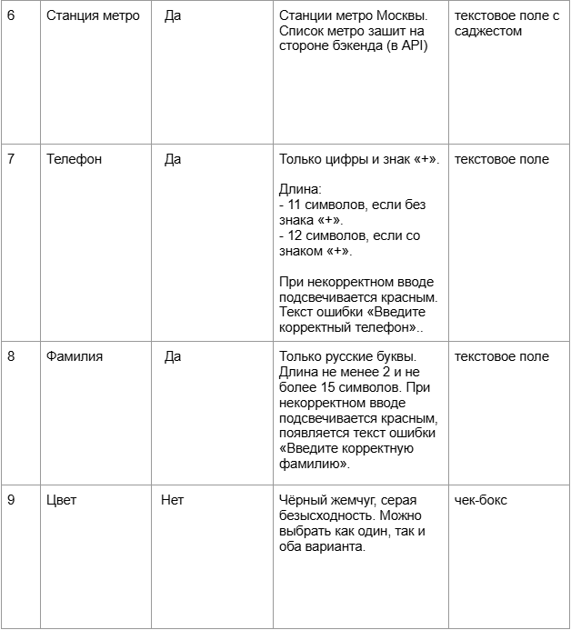
 | Загавные буквы |  | МОСКВА |  |  | Passed
 | Строчные буквы |  | москва |  |  | Passed
 | Удаление пробела в начале |  | " Москва" |  | Проверка авто-удаления пробелов при снятии фокуса | Passed
 | Удаление пробела в конце |  | "Москва " |  | Проверка авто-удаления пробелов при снятии фокуса | Passed
 | Обязательность (поле пустое) |  | ""(0 символов) |  |  | Failed | YS-25
 | Длина менее 5 | 0, 4 | Мо(2 символа) | ""(0 символов) М(1 символ) Мос(3 символа) Сочи(4 символа) Пермь(5 символов) | Данные уже проверяются в другом классе | Passed
 | Длина более 50 | 51, +∞ | ПермьПермьПермьПермьПермьПермьПермьПермьПермьПермьПермь(55 символов) | ПермьПермьПермьПермьПермьПермьПермьПермьПермьПермь(50 символов) ПермьПермьПермьПермьПермьПермьПермьПермьПермьПермьП(51 символ) ПермьПермьПермьПермьПермьПермьПермьПермьПермьПермьПе(52 символа) | Данные уже проверяются в другом классе | Failed | YS-26
 | Английские буквы |  | Moscow |  |  | Passed
 | Спецсимволы |  | Москва@ |  |  | Passed
 | Математические символы |  | Москва+ |  |  | Passed
 | Символы пунктуации |  | Москва; |  |  | Passed
Станция метро | Обязательность (поле заполнено) |  | Маяковская |  |  | Passed
 | Станция метро Москвы |  | Маяковская |  |  | Passed
 | Обязательность (поле пустое) |  | ""(0 символов) |  |  | Passed
 | Станция метро не в Москве |  | Выборгская |  |  | Passed
Телефон | Обязательность (поле заполнено) |  | 88005553535 |  |  | Passed
 | Длина 11 символов (без "+") |  | 88005553535(11 символов) | 8800555353(10 символов) 88005553535(11 символов) 880055535353(12 символов) | Данные уже проверяются в другом классе | Passed
 | Длина 12 символов (с "+") |  | +88005553535(12 символов) | +8800555353(11 символов) +88005553535(12 символов) +880055535353(13 символов) | Данные уже проверяются | Passed
 | Плюс |  | +88005553535 |  | Данные уже проверяются в другом классе | Passed
 | Обязательность (поле пустое) |  | ""(0 символов) |  |  | Passed | YS-28
 | Длина менее 11 (без "+") | 0, 10 | 88005(5 символов) | ""(0 символов) 8(1 символ) 880055535(9 символов) 8800555353(10 символов) 88005553535(11 символов) | Данные уже проверяются в другом классе | Passed
 | Длина более 11 (без "+") | 12, +∞ | 880055535353535(15 символов) | 88005553535(11 символов) 880055535353(12 символов) 8800555335353(13 символов) | Данные уже проверяются в другом классе | Failed | YS-27
 | Длина менее 12 (с "+") | 0, 11 | +88005(6 символов) | ""(0 символов) +(1 символ) +880055535(10 символов) +8800555353(11 символов) +88005553535(12 символов) | Данные уже проверяются в другом классе | Failed | YS-27
 | Длина более 12 (с "+") | 13, +∞ | +880055535353535(16 символов) | +88005553535(12 символов) +880055535353(13 символов) +8800555353535(14 символов) | Данные уже проверяются в другом классе | Failed | YS-27
 | Пробел |  | "88005553535 " |  |  | Passed
 | Буквы |  | 880055535АБ |  |  | Passed
 | Спецсимволы |  | 8800555353@ |  |  | Passed
Дата доставки | Обязательность (поле заполнено) |  | Завтра |  |  | Passed | YS-29 YS-30
 | Завтра и далее | Завтра, +∞ | Послезавтра | Сегодня Завтра Послезавтра | Данные уже проверяются в другом классе | Passed
 | Обязательность (поле пустое) |  | ""(0 символов) |  |  | Passed | YS-31
 | Сегодня и ранее | -∞, сегодня | Вчера | Вчера Сегодня Завтра | Данные уже проверяются в другом классе | Failed | YS-32
Срок аренды | Обязательность (поле заполнено) |  | трое суток |  |  | Passed
 | Значение из списка |  | трое суток |  | Данные уже проверяются в другом классе | Passed
 | Обязательность (поле пустое) |  | ""(0 символов) |  |  | Passed | YS-33
Цвет | Цвет не выбран |  | ""(0 символов) |  |  | Passed | YS-48
 | Выбран 1 цвет |  | чёрный жемчуг |  |  | Passed | YS-35
 | Выбрано 2 цвета |  | чёрный жемчуг, серая безысходность |  |  | Passed
Комментарий | Обязательность (поле заполнено) |  | Звонок сломан |  |  | Passed | YS-49
 | Обязательность (поле пустое) |  | ""(0 символов) |  |  | Passed
 | Длина от 0 до 24 | 0, 24 | Звонок сломан(13 символов) | ""(0 символов) З(1 символ) Звонок сломан, навсегда(23 символа) Звонок сломан, навсегда.(24 символа) Звонок сломан, навсегда..(25 символов) | Данные уже проверяются в другом классе | Passed
 | Русские буквы |  | Звонок сломан |  | Данные уже проверяются в другом классе | Passed
 | Цифры |  | Код3121 |  |  | Passed
 | Пробел в середине |  | Звонок сломан |  | Данные уже проверяются в другом классе | Passed
 | Тире |  | Подойдёте-стучите |  |  | Passed
 | Точка |  | Звонок сломан, навсегда. |  | Данные уже проверяются в другом классе | Passed
 | Запятая |  | Звонок сломан, навсегда. |  | Данные уже проверяются в другом классе | Passed
 | Удаление пробела в начале |  | " Тише" |  |  | Failed | YS-36
 | Удаление пробела в конце |  | "Тише " |  |  | Failed | YS-36
 | Длина более 24 | 25, +∞ | Звонок сломан, ремонт невозможен(19 символов) | Звонок сломан, навсегда.(24 символа) Звонок сломан, навсегда..(25 символов) Звонок сломан, навсегда...(26 символов) | Данные уже проверяются в другом классе | Failed | YS-37
 | Английские буквы |  | Thanks |  |  | Failed | YS-38
 | Спецсимволы |  | Сп@сибо |  |  | Failed | YS-38
 | Математические символы |  | Код+ |  |  | Failed | YS-38
 | Символы пунктуации |  | Код; |  |  | Failed | YS-38

Баг-репорты
ID | Название БР | Приоритет | Статус | Предусловия | Шаги воспроизведения | Ожидаемый результат | Фактический результат | Комментарий | Окружение
YS-1 | Поле ввода "Номер заказа": некорректный плейсхолдер в поле | Желательный | Открыт | Открыт сервис "Яндекс Самокат" | Нажать на кнопку "Статус заказа" в шапке сайта | Появление поля ввода "Номер заказа" | Появляется поле ввода "Введите номер заказа" |  | Windows 10 Pro (22H2 | ОС 19045.6456 | x64) - Яндекс Браузер (26.6.4.760 (64-bit)) - 1280х720 Windows 10 Pro (22H2 | ОС 19045.6456 | x64) - Google Chrome (151.0.7922.72 (64-bit)) - 1920x1080
YS-2 | Поле ввода "Номер заказа": появление кнопки "Go!" рядом с полем | Стандартный | Открыт | Открыт сервис "Яндекс Самокат" | Нажать на кнопку "Статус заказа" в шапке сайта | Появление поля ввода "Номер заказа" | Вместе с полем ввода появляется кнопка "Go!" |  | Windows 10 Pro (22H2 | ОС 19045.6456 | x64) - Яндекс Браузер (26.6.4.760 (64-bit)) - 1280х720 Windows 10 Pro (22H2 | ОС 19045.6456 | x64) - Google Chrome (151.0.7922.72 (64-bit)) - 1920x1080
YS-3 | Поле ввода "Номер заказа": нет реакции на нажатие Enter | Стандартный | Открыт | Открыт сервис "Яндекс Самокат" | 1. Нажать на кнопку "Статус заказа" в шапке сайта 2. Ввести в поле "Номер заказа" номер существующего / несуществующего заказа 3. Нажать Enter | Для существующего номера - появление экрана "Статус заказа" Для несуществующего номера - появление сообщения об ошибке | Ничего не проиходит |  | Windows 10 Pro (22H2 | ОС 19045.6456 | x64) - Яндекс Браузер (26.6.4.760 (64-bit)) - 1280х720 Windows 10 Pro (22H2 | ОС 19045.6456 | x64) - Google Chrome (151.0.7922.72 (64-bit)) - 1920x1080
YS-4 | Экран "Статус заказа": отображение неккоректной информации о заказе в поле "Дата доставки" при создании заказа через сайт и через запрос /api/v1/orders | Критический | Открыт | Открыт сервис "Яндекс Самокат" | 1. Создать заказ с данными через сайт или через запрос /api/v1/orders: Имя: "Вася" Фамилия: "Пупкин" Адрес: "г. Москва, Картмазовская улица, 38" Станция метро: "Черкизовская" Телефон: "88005553535" Дата доставки: "01.01.2027" Срок аренды: "Пятеро суток" Цвет самоката: "чёрный жемчуг" Комментарий: "Звонок сломан" 2. Открыть экран "Статус заказа" для ранее созданного заказа | Появление экрана "Статус заказа" с датой "1 января" в поле "Дата доставки" | В поле "Дата доставки" вместо "1 января" указана дата "6 января" |  | Windows 10 Pro (22H2 | ОС 19045.6456 | x64) - Яндекс Браузер (26.6.4.760 (64-bit)) - 1280х720 Windows 10 Pro (22H2 | ОС 19045.6456 | x64) - Google Chrome (151.0.7922.72 (64-bit)) - 1920x1080 | 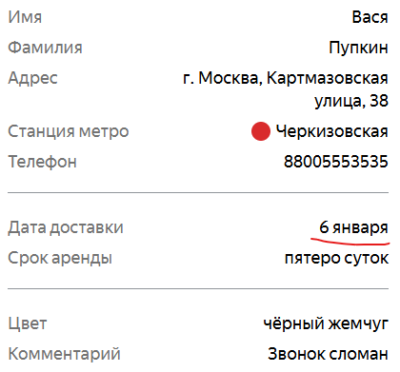
YS-5 | Сообщение об ошибке "Такого заказа нет. Точно верный номер?": на изображении с ошибкой отсутствует дорога под самокатом | Желательный | Открыт | Открыт сервис "Яндекс Самокат" | 1. Нажать на кнопку "Статус заказа" в шапке сайта 2. Ввести в поле "Номер заказа" номер несуществующего заказа 3. Нажать на кнопку "Go!" рядом с полем ввода | Появление изображения со сломанным на дороге самокатом и надписью "Такого заказа нет. Точно верный номер?" | На изображении с ошибкой под самокатом отсутствует дорога |  | 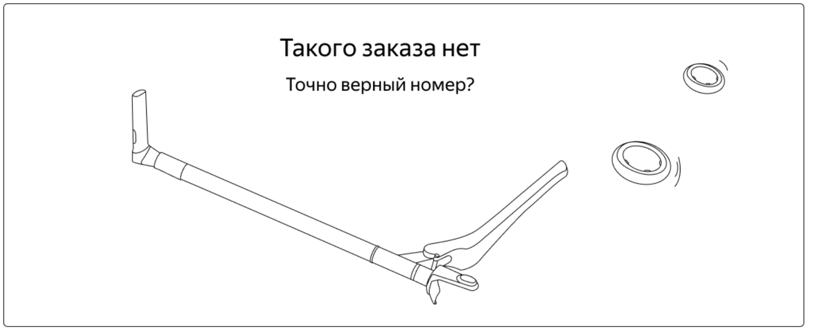 Windows 10 Pro (22H2 | ОС 19045.6456 | x64) - Яндекс Браузер (26.6.4.760 (64-bit)) - 1280х720 Windows 10 Pro (22H2 | ОС 19045.6456 | x64) - Google Chrome (151.0.7922.72 (64-bit)) - 1920x1080
YS-6 | Экран "Статус заказа": отсутствует перенос строки в полях заказа"Имя", "Фамилия", "Адрес", "Телефон" и "Комментарий" | Стандартный | Открыт | Открыт сервис "Яндекс Самокат" | 1. Создать заказ через запрос API /api/v1/orders с данными: Имя: "ХьюбертХьюбертХьюбертХьюбертХьюбертХьюбертХьюбертХьюбертХьюберт" Фамилия: "БлейнБлейнБлейнБлейнБлейнБлейнБлейнБлейнБлейн" Адрес: "МоскваМоскваМоскваМоскваМоскваМоскваМосква" Станция метро: "Бульвар Рокоссовского" Телефон: "880055535358800555353588005553535880055535358800555353588005553535" Дата доставки: "01.01.2027" Срок аренды: "Пятеро суток" Цвет самоката: "чёрный жемчуг" Комментарий: "КомментарийКомментарийКомментарийКомментарийКомментарий" 2. Открыть экран "Статус заказа" для созданного ранее заказа | Для слишком длинных строк в полях "Имя", "Фамилия", "Адрес", "Телефон" и "Комментарий" будет применён перенос строки | Перенос строки в полях "Имя", "Фамилия", "Адрес", "Телефон" и "Комментарий" не был выполнен |  | Windows 10 Pro (22H2 | ОС 19045.6456 | x64) - Яндекс Браузер (26.6.4.760 (64-bit)) - 1280х720 Windows 10 Pro (22H2 | ОС 19045.6456 | x64) - Google Chrome (151.0.7922.72 (64-bit)) - 1920x1080
YS-7 | Экран "Статус заказа": статус "Время аренды кончилось" может быть выделен в отдельный 5-й статус | Стандартный | Открыт | 1. Открыт сервис "Яндекс Самокат" 2. Заранее создан заказ | 1. Принять заказ в приложении курьера 2. Завершить заказ в приложении курьера 3. С помощью Charles Proxy перехватить ответ сервера и заменить "status" на 4 4. Обновить страницу | Статус "Время аренды кончилось" заменил собой статус "Ну всё, теперь кататься", на экране отображается 4 статуса | Статус "Время аренды кончилось" отображается 5-м статусом, после "Ну всё, теперь кататься" | Также работает с статусом 3, из-за бага YS-9 | 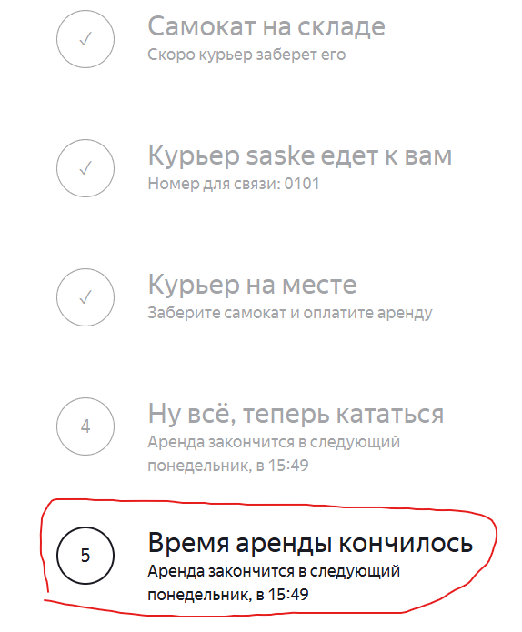 Windows 10 Pro (22H2 | ОС 19045.6456 | x64) - Яндекс Браузер (26.6.4.760 (64-bit)) - 1280х720 Windows 10 Pro (22H2 | ОС 19045.6456 | x64) - Google Chrome (151.0.7922.72 (64-bit)) - 1920x1080 | 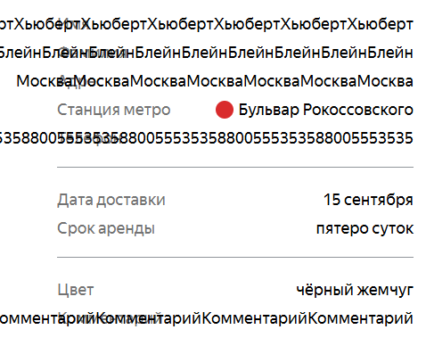
YS-8 | Экран "Статус заказа": отсутствует перенос строки в статусе "Курьер едет к вам" | Стандартный | Открыт | 1. Открыт сервис "Яндекс Самокат" 2. Заранее создан заказ 3. Заранее создан курьер с именем "saskesaskesaskesaskesaskesaskesaske" | 1. Принять заказ курьером с очень длинным именем в приложении 2. Открыть экран "Статус заказа" для принятого заказа | К слишком длинному статусу "Курьер ... едет к вам" с именем применён перенос строки | Перенос строки не применён, имя курьера сокращено до двух букв и троеточия |  | Windows 10 Pro (22H2 | ОС 19045.6456 | x64) - Яндекс Браузер (26.6.4.760 (64-bit)) - 1280х720 Windows 10 Pro (22H2 | ОС 19045.6456 | x64) - Google Chrome (151.0.7922.72 (64-bit)) - 1920x1080
YS-9 | Экран "Статус заказа": статус "Курьер на месте" не становится активным | Критический | Открыт | 1. Открыт сервис "Яндекс Самокат" 2. Заранее создан заказ | 1. Принять заказ в приложении курьера 2. Завершить заказ в приложении курьера | Заказу присваивается статус "Курьер на месте" на экране "Статус заказа" | Статус "Курьер на месте" указан, как выполненный, активен статус "Ну всё, теперь кататься" | Также в api отсутствует разделение на завершить - подтвердить завершение, имеется только эндпоинт /api/v1/orders/finish/:id | Windows 10 Pro (22H2 | ОС 19045.6456 | x64) - Яндекс Браузер (26.6.4.760 (64-bit)) - 1280х720 Windows 10 Pro (22H2 | ОС 19045.6456 | x64) - Google Chrome (151.0.7922.72 (64-bit)) - 1920x1080
YS-10 | Экран "Статус заказа": некорректное присвоение статуса "Курьер задерживается" ещё не просроченному заказу | Стандартный | Открыт | 1. Открыт сервис "Яндекс Самокат" 2. Заранее создан заказ с датой доставки "01.01.2027" | 1. Принять ранее созданный заказ курьером 2. Открыть экран "Статус заказа" для ранее принятого заказа 3. Изменить дату на компьютере на 23:58:01.01.2027 4. Обновить страницу | Заказ будет в статусе "Курьер едет к вам" | Заказу присвоился статус "Курьер задерживается" | Несмотря на отображаемую дату доставки "6 января" из-за багов YS-4, YS-17, заказ становится просроченным в изначально назначенную дату | Windows 10 Pro (22H2 | ОС 19045.6456 | x64) - Яндекс Браузер (26.6.4.760 (64-bit)) - 1280х720 Windows 10 Pro (22H2 | ОС 19045.6456 | x64) - Google Chrome (151.0.7922.72 (64-bit)) - 1920x1080
YS-11 | Экран "Статус заказа": время аренды просроченного заказа заканчивается сразу после доставки курьером | Критический | Открыт | 1. Открыт сервис "Яндекс Самокат" 2. Заранее создан заказ с датой доставки "15.01.2027" | 1. Принять ранее созданный заказ курьером 2. Открыть экран "Статус заказа" для ранее принятого заказа 3. Изменить дату на компьютере на 16.01.2027 4. Завершить заказ через приложение курьера 5. Обновить страницу | Заказ будет в статусе "Курьер на месте" | Заказу присвоился статус "Время аренды кончилось" |  | 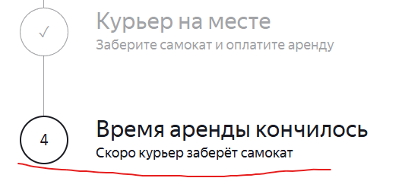 Windows 10 Pro (22H2 | ОС 19045.6456 | x64) - Яндекс Браузер (26.6.4.760 (64-bit)) - 1280х720 Windows 10 Pro (22H2 | ОС 19045.6456 | x64) - Google Chrome (151.0.7922.72 (64-bit)) - 1920x1080
YS-12 | Экран "Статус заказа": изменение значения поля "Дата доставки" при завершении заказа курьером | Критический | Открыт | 1. Открыт сервис "Яндекс Самокат" 2. Заранее создан заказ с датой доставки "15.01.2027" | 1. Принять ранее созданный заказ курьером 2. Открыть экран "Статус заказа" для ранее принятого заказа 3. Завершить заказ через приложение курьера 4. Обновить страницу | Значение поля "Дата доставки" не изменяется | Поле "Дата доставки" поменяло значение на "9 августа" |  | 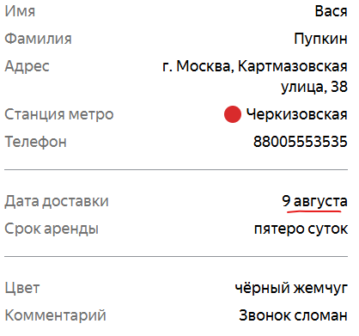 Windows 10 Pro (22H2 | ОС 19045.6456 | x64) - Яндекс Браузер (26.6.4.760 (64-bit)) - 1280х720 Windows 10 Pro (22H2 | ОС 19045.6456 | x64) - Google Chrome (151.0.7922.72 (64-bit)) - 1920x1080
YS-13 | Отмена заказа: заказ не удаляется из БД при отмене через сайт | Критический | Открыт | 1. Открыт сервис "Яндекс Самокат" 2. Заранее создан заказ | 1. Открыть экран "Статус заказа" для ранее созданного заказа 2. Нажать кнопку "Отменить заказ" 3. В всплывающем окне нажать "Отменить" 4. Отправить запрос /api/v1/orders/track?t=[трек отменённого заказа] | Ожидается ответ сервера с кодом 404: 404 Not Found { "message": "Заказ не найден" } | Возвращается ответ сервера с кодом 200: { "order": { "id": 5, "firstName": "Вася", "lastName": "Пупкин", "address": "г. Москва, Картмазовская улица, 38", "metroStation": "1", "phone": "88005553535", "rentTime": 5, "deliveryDate": "2026-10-10T00:00:00.000Z", "track": 16362, "color": [ "BLACK" ], "comment": "Звонок сломан", "cancelled": false, "finished": false, "inDelivery": false, "createdAt": "2026-08-04T12:58:02.957Z", "updatedAt": "2026-08-04T12:58:02.957Z", "status": 0 } } |  | Windows 10 Pro (22H2 | ОС 19045.6456 | x64) - Яндекс Браузер (26.6.4.760 (64-bit)) - 1280х720 Windows 10 Pro (22H2 | ОС 19045.6456 | x64) - Google Chrome (151.0.7922.72 (64-bit)) - 1920x1080
YS-14 | Экран "Статус заказа": отсутствует сообщение об ошибке "Такого заказа нет. Точно верный номер?" для отменённого заказа | Критический | Открыт | 1. Открыт сервис "Яндекс Самокат" 2. Заранее создан заказ | 1. Открыть экран "Статус заказа" для ранее созданного заказа 2. Нажать кнопку "Отменить заказ" 3. В всплывающем окне нажать "Отменить" 4. В следующем всплывающем окне нажать "Хорошо" 5. Попытаться открыть экран "Статус заказа" для отменённого заказа | Появится сообщение об ошибке "Такого заказа нет. Точно верный номер? | Открывается экран "Статус заказа" с полями данных и цепочкой статусов заказа |  | Windows 10 Pro (22H2 | ОС 19045.6456 | x64) - Яндекс Браузер (26.6.4.760 (64-bit)) - 1280х720 Windows 10 Pro (22H2 | ОС 19045.6456 | x64) - Google Chrome (151.0.7922.72 (64-bit)) - 1920x1080
YS-15 | Экран "Статус заказа": некорректное расположение цепочки статусов заказа под полями данных | Стандартный | Открыт | 1. Открыт сервис "Яндекс Самокат" 2. Заранее создан заказ | Открыть экран "Статус заказа" для ранее созданного заказа | Расположение цепочки статусов - в правой части тела страницы, снизу от поля ввода "Номер заказа" | Цепочка статусов отображается под полями данных по центру |  | 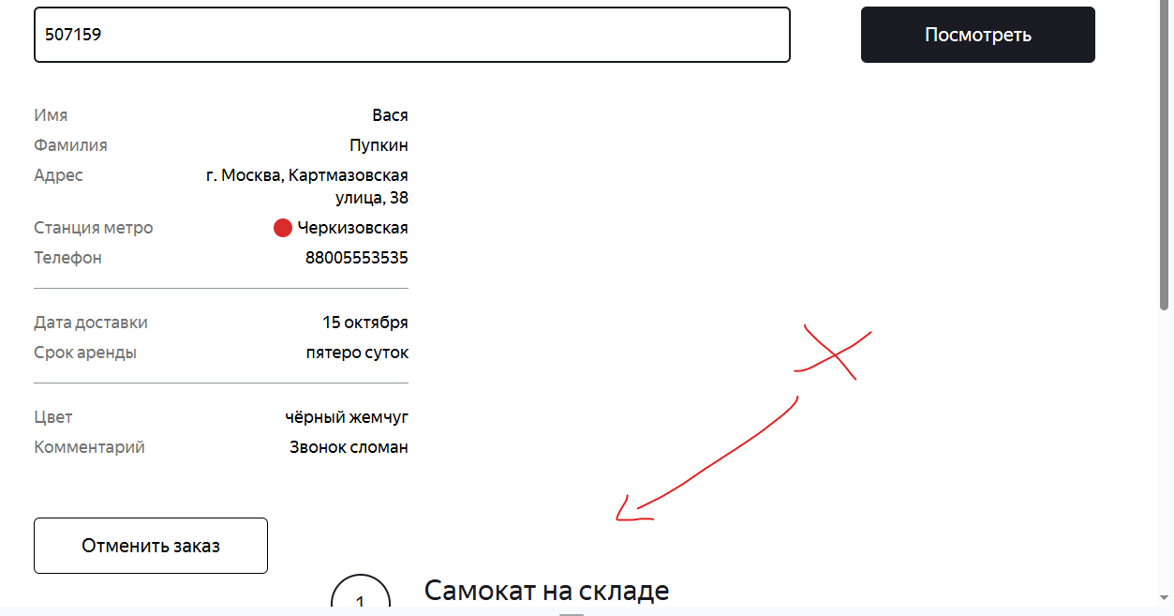 Windows 10 Pro (22H2 | ОС 19045.6456 | x64) - Яндекс Браузер (26.6.4.760 (64-bit)) - 1280х720
YS-16 | Экран "Статус заказа": некорректный формат даты окончания аренды в подписи "Аренда закончится ..." | Желательный | Открыт | 1. Открыт сервис "Яндекс Самокат" 2. Заранее создан заказ | 1. Принять заказ в приложении курьера 2. Завершить заказ в приложении курьера | Дата окончания аренды в надписи формата "9 июня в 20:30" | Отображается дата "следующий понедельник, в 13:25" в неверном формате |  | Windows 10 Pro (22H2 | ОС 19045.6456 | x64) - Яндекс Браузер (26.6.4.760 (64-bit)) - 1280х720 Windows 10 Pro (22H2 | ОС 19045.6456 | x64) - Google Chrome (151.0.7922.72 (64-bit)) - 1920x1080
YS-17 | Экран "Статус заказа": отображение неккоректной информации о заказе в полях "Станция метро" и "Дата доставки" при создании заказа через сайт | Критический | Открыт | Открыт сервис "Яндекс Самокат" | 1. Создать заказ с данными: Имя: "Вася" Фамилия: "Пупкин" Адрес: "г. Москва, Картмазовская улица, 38" Станция метро: "Черкизовская" Телефон: "88005553535" Дата доставки: "01.01.2027" Срок аренды: "Пятеро суток" Цвет самоката: "чёрный жемчуг" Комментарий: "Звонок сломан" 2. Открыть экран "Статус заказа" для созданного ранее заказа | Появление экрана "Статус заказа" с станцией "Черкизовская" в поле "Станция метро" и датой "1 января" в поле "Дата доставки" | В поле "Станция метро" указана станция "Преображенская площадь" В поле "Дата доставки" указана дата "6 января" |  | 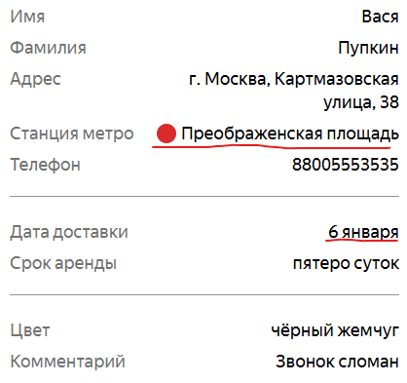 Windows 10 Pro (22H2 | ОС 19045.6456 | x64) - Яндекс Браузер (26.6.4.760 (64-bit)) - 1280х720
YS-18 | Экран "Статус заказа": кнопка "Отменить заказ" исчезает после прохождения статуса "Самокат на складе" | Стандартный | Открыт | 1. Открыт сервис "Яндекс Самокат" 2. Заранее создан заказ | 1. Открыть экран "Статус заказа" для ранее созданного заказа 2. Принять заказ в приложении курьера 3. Обновить страницу | Кнопка "Отменить заказ" остаётся на экране, но становится некликабельной | Кнопка "Отменить заказ" исчезает |  | 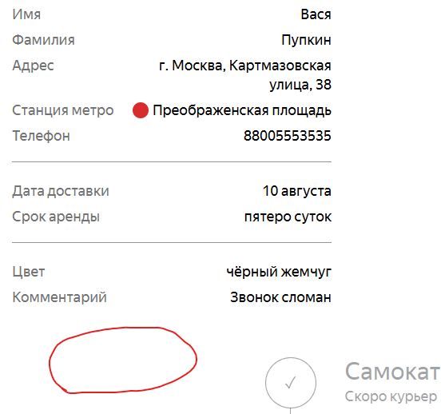 Windows 10 Pro (22H2 | ОС 19045.6456 | x64) - Яндекс Браузер (26.6.4.760 (64-bit)) - 1280х720 Windows 10 Pro (22H2 | ОС 19045.6456 | x64) - Google Chrome (151.0.7922.72 (64-bit)) - 1920x1080
YS-19 | Всплывающее окно "Заказ отменён": некорректная ширина всплывающего окна "Заказ отменён" на весь экран | Желательный | Открыт | 1. Открыт сервис "Яндекс Самокат" 2. Заранее создан заказ | 1. Открыть экран "Статус заказа" для ранее созданного заказа 2. Нажать кнопку "Отменить заказ" 3. Нажать кнопку "Отменить" в всплывающем окне "Хотите отменить заказ?" | Окно закрывает только центр страницы | Окно расширяется до краёв экрана по горизонтали |  | 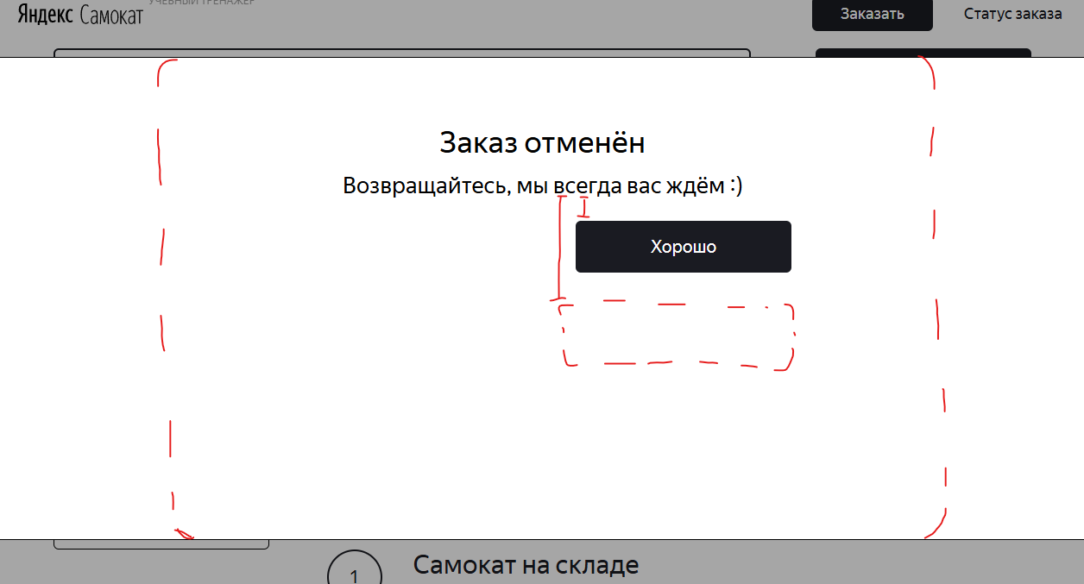 Windows 10 Pro (22H2 | ОС 19045.6456 | x64) - Яндекс Браузер (26.6.4.760 (64-bit)) - 1280х720
YS-20 | Всплывающее окно "Заказ отменён": кнопка "Хорошо" расположена слишком высоко | Желательный | Открыт | 1. Открыт сервис "Яндекс Самокат" 2. Заранее создан заказ | 1. Открыть экран "Статус заказа" для ранее созданного заказа 2. Нажать кнопку "Отменить заказ" 3. Нажать кнопку "Отменить" в всплывающем окне "Хотите отменить заказ?" | Кнопка "Хорошо" располагается в нижней правой части окна | Кнопка "Хорошо" располагается посередине справа в окне |  | Windows 10 Pro (22H2 | ОС 19045.6456 | x64) - Яндекс Браузер (26.6.4.760 (64-bit)) - 1280х720 Windows 10 Pro (22H2 | ОС 19045.6456 | x64) - Google Chrome (151.0.7922.72 (64-bit)) - 1920x1080
YS-21 | Экран "Для кого самокат": появление ошибки при вводе значения "Ва – ся" в поле "Имя" | Стандартный | Открыт | 1. Открыт сервис "Яндекс Самокат" 2. Нажать на кнопку "Заказать" | Ввести в поле "Имя" значение "Ва – ся" | Система принимает значение | Появляется ошибка "Введите корректное имя" |  | Windows 10 Pro (22H2 | ОС 19045.6456 | x64) - Яндекс Браузер (26.6.4.760 (64-bit)) - 1280х720
YS-22 | Экран "Для кого самокат": отсутствие авто-удаления пробела в начале и в конце строки в поле "Имя" | Стандартный | Открыт | 1. Открыт сервис "Яндекс Самокат" 2. Нажать на кнопку "Заказать" | Ввести в поле "Имя" значение "Вася " или " Вася" | При снятии фокуса с поля система удаляет пробелы в начале и в конце строки | Пробелы не удаляются |  | Windows 10 Pro (22H2 | ОС 19045.6456 | x64) - Яндекс Браузер (26.6.4.760 (64-bit)) - 1280х720
YS-23 | Экран "Для кого самокат": появление ошибки при вводе значения "Пуп – кин" в поле "Фамилия" | Стандартный | Открыт | 1. Открыт сервис "Яндекс Самокат" 2. Нажать на кнопку "Заказать" | Ввести в поле "Фамилия" значение "Пуп – кин" | Система принимает значение | Появляется ошибка "Введите корректную фамилию" |  | Windows 10 Pro (22H2 | ОС 19045.6456 | x64) - Яндекс Браузер (26.6.4.760 (64-bit)) - 1280х720
YS-24 | Экран "Для кого самокат": длина поля "Фамилия" не ограничивается 15 символами | Критический | Открыт | 1. Открыт сервис "Яндекс Самокат" 2. Нажать на кнопку "Заказать" | Ввести в поле "Фамилия" значение "ПупкинПупкинПупк" | Появляется ошибка "Введите корректную фамилию" | Система принимает значение |  | Windows 10 Pro (22H2 | ОС 19045.6456 | x64) - Яндекс Браузер (26.6.4.760 (64-bit)) - 1280х720
YS-25 | Экран "Для кого самокат": поле "Адрес" не является обязательным | Критический | Открыт | 1. Открыт сервис "Яндекс Самокат" 2. Нажать на кнопку "Заказать" | Нажать на кнопку "Дальше" | Все поля подсвечиваются красным и показывают сообщение об ошибке | Поле "Адрес" не подсвечивается красным и не показывает сообщение об ошибке | Также проиходит переход на следующий экран с пустым полем "Адрес" | Windows 10 Pro (22H2 | ОС 19045.6456 | x64) - Яндекс Браузер (26.6.4.760 (64-bit)) - 1280х720 | 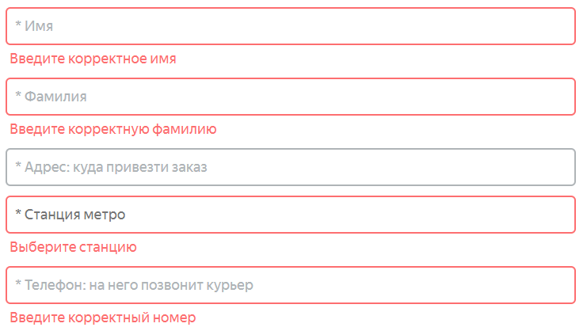
YS-26 | Экран "Для кого самокат": некорректная максимальная длина поля "Адрес" в 49 символов | Стандартный | Открыт | 1. Открыт сервис "Яндекс Самокат" 2. Нажать на кнопку "Заказать" | 1. Ввести в поле "Адрес" значение "ПермьПермьПермьПермьПермьПермьПермьПермьПермьПерм"(длина 49) 2. Добавить один символ в значение в поле "Адрес" | Система принимает оба значения | Поле "Адрес" подсвечивается красным и показывает сообщение об ошибке |  | Windows 10 Pro (22H2 | ОС 19045.6456 | x64) - Яндекс Браузер (26.6.4.760 (64-bit)) - 1280х720
YS-27 | Экран "Для кого самокат": некорректные ограничения длины поля "Телефон" вне зависимости от наличия знака "+" | Критический | Открыт | 1. Открыт сервис "Яндекс Самокат" 2. Нажать на кнопку "Заказать" | Ввести в поле "Телефон" значение без знака "+" - "880055535353"(12 символов) | Появляется сообщение об ошибке "Введите корректный телефон" | Система принимает значение | В поле можно вводить от 11 до 13 символов включительно, вне зависимости от знака "+" | Windows 10 Pro (22H2 | ОС 19045.6456 | x64) - Яндекс Браузер (26.6.4.760 (64-bit)) - 1280х720
YS-28 | Экран "Для кого самокат": некорректное сообщение об ошибке поля "Телефон" | Желательный | Открыт | 1. Открыт сервис "Яндекс Самокат" 2. Нажать на кнопку "Заказать" | Нажать кнопку "Дальше" | У поля "Телефон" появляется сообщение об ошибке "Введите корректный телефон" | У поля "Телефон" появляется сообщение об ошибке "Введите корректный номер" |  | Windows 10 Pro (22H2 | ОС 19045.6456 | x64) - Яндекс Браузер (26.6.4.760 (64-bit)) - 1280х720
YS-29 | Экран "Про аренду": некорректное расположение календаря в поле "Дата доставки" | Желательный | Открыт | 1. Открыт сервис "Яндекс Самокат" 2. Открыт экран "Про аренду" | Нажать на поле "Дата доставки" | Появляется календарь с выбором даты справа снизу от поля | Календарь появляется посередине снизу от поля |  | Windows 10 Pro (22H2 | ОС 19045.6456 | x64) - Яндекс Браузер (26.6.4.760 (64-bit)) - 1280х720 | 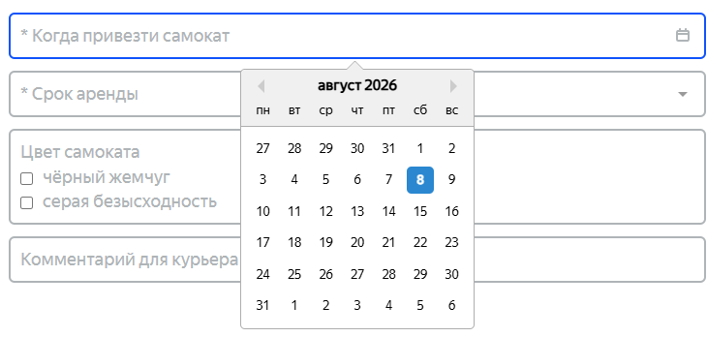
YS-30 | Экран "Про аренду": некорректная возможность ручного ввода в поле "Дата доставки" | Стандартный | Открыт | 1. Открыт сервис "Яндекс Самокат" 2. Открыт экран "Про аренду" | Ввести в поле "Дата доставки" значение "01.01.2027" с клавиатуры | Ввод с клавиатуры не производится | Ввести значение с клавиатуры можно |  | Windows 10 Pro (22H2 | ОС 19045.6456 | x64) - Яндекс Браузер (26.6.4.760 (64-bit)) - 1280х720
YS-31 | Экран "Про аренду": отсутствие сообщения об ошибке и красной подсветки для поля "Дата доставки" | Стандартный | Открыт | 1. Открыт сервис "Яндекс Самокат" 2. Открыт экран "Про аренду" | Нажать кнопку "Заказать" | Пустое поле "Дата доставки" подсвечивается красным и появляется сообщение об ошибке | Ничего не происходит | Обязательность сохраняется, т.к. заказ не оформляется, но ошибки не показывается | Windows 10 Pro (22H2 | ОС 19045.6456 | x64) - Яндекс Браузер (26.6.4.760 (64-bit)) - 1280х720
YS-32 | Экран "Про аренду": в поле "Дата доставки" можно выбрать любую дату | Критический | Открыт | 1. Открыт сервис "Яндекс Самокат" 2. Открыт экран "Про аренду" | Указать в поле "Дата доставки" сегодняшнюю, либо ещё более раннюю дату | Поле подсвечивается красным и появляется сообщение об ошибке | Система принимает значение |  | Windows 10 Pro (22H2 | ОС 19045.6456 | x64) - Яндекс Браузер (26.6.4.760 (64-bit)) - 1280х720
YS-33 | Экран "Про аренду": отсутствие сообщения об ошибке и красной подсветки для поля "Срок аренды" | Стандартный | Открыт | 1. Открыт сервис "Яндекс Самокат" 2. Открыт экран "Про аренду" | Нажать кнопку "Заказать" | Пустое поле "Срок аренды" подсвечивается красным и появляется сообщение об ошибке | Ничего не происходит | Обязательность сохраняется, т.к. заказ не оформляется, но ошибки не показывается | Windows 10 Pro (22H2 | ОС 19045.6456 | x64) - Яндекс Браузер (26.6.4.760 (64-bit)) - 1280х720
YS-34 | Экран "Для кого самокат": некорректный плейсхолдер в поле "Адрес" | Желательный | Открыт | 1. Открыт сервис "Яндекс Самокат" 2. Нажать на кнопку "Заказать" | Посмотреть на плейсхолдер поля "Адрес" | Плейсхолдер в поле "Адрес": "Адрес:куда привезти самокат" | Плейсхолдер в поле "Адрес": "Адрес:куда привезти заказ" |  | Windows 10 Pro (22H2 | ОС 19045.6456 | x64) - Яндекс Браузер (26.6.4.760 (64-bit)) - 1280х720
YS-35 | Экран "Про аренду": неверный цвет чекбокса в поле "Цвет" | Желательный | Открыт | 1. Открыт сервис "Яндекс Самокат" 2. Открыт экран "Про аренду" | Выбрать любой цвет в поле "Цвет" | Активный чекбокс - белый квадрат с чёрными краями, внутри чёрная галочка | Активный чекбокс - синий квадрат с белой галочкой внутри |  | Windows 10 Pro (22H2 | ОС 19045.6456 | x64) - Яндекс Браузер (26.6.4.760 (64-bit)) - 1280х720
YS-36 | Экран "Про аренду": отсутствие авто-удаления пробела в начале и в конце строки в поле "Комментарий" | Стандартный | Открыт | 1. Открыт сервис "Яндекс Самокат" 2. Открыт экран "Про аренду" | Ввести в поле "Комментарий" значение "Тише " или " Тише" | При снятии фокуса с поля система удаляет пробелы в начале и в конце строки | Пробелы не удаляются |  | Windows 10 Pro (22H2 | ОС 19045.6456 | x64) - Яндекс Браузер (26.6.4.760 (64-bit)) - 1280х720
YS-37 | Экран "Про аренду": длина поля "Комментарий" не ограничивается 24 символами | Критический | Открыт | 1. Открыт сервис "Яндекс Самокат" 2. Открыт экран "Про аренду" | Ввести в поле "Комментарий" значение "Звонок сломан, навсегда.."(длина 25) | Поле подсвечивается красным и появляется сообщение об ошибке | Система принимает значение |  | Windows 10 Pro (22H2 | ОС 19045.6456 | x64) - Яндекс Браузер (26.6.4.760 (64-bit)) - 1280х720
YS-38 | Экран "Про аренду": отсутствие валидации на запрещённые символы в поле "Комментарий" | Критический | Открыт | 1. Открыт сервис "Яндекс Самокат" 2. Открыт экран "Про аренду" | Ввести в поле "Комментарий" значение "Thanks@+;" | Поле подсвечивается красным и появляется сообщение об ошибке | Система принимает значение |  | Windows 10 Pro (22H2 | ОС 19045.6456 | x64) - Яндекс Браузер (26.6.4.760 (64-bit)) - 1280х720
YS-39 | Всплывающее окно "Вы хотите сделать заказ?": кнопка "Да" некликабельна | Блокирующий | Открыт | Открыт сервис "Яндекс Самокат" | 1. Нажать на кнопку "Заказать" 2. Корректно заполнить обязательные поля на экранах "Для кого самокат" и "Про аренду" 3. Нажать кнопку "Заказать" внизу экрана 4. Нажать кнопку "Да" в всплывающем окне "Вы хотите сделать заказ?" | Создаётся заказ, появляется всплывабщее окно "Заказ оформлен" | Ничего не происходит |  | Windows 10 Pro (22H2 | ОС 19045.6456 | x64) - Google Chrome (151.0.7922.72 (64-bit)) - 1920x1080
YS-40 | /api/v1/orders/accept/:id: Первая отправка запроса меняет ID заказа на +1 | Стандартный | Открыт | 1. Заранее создан заказ 2. Получен ID созданного заказа | 1. Отправить запрос /api/v1/orders/accept/:id на принятие созданного заказа курьером 2. Отправить запрос /api/v1/orders/track на получение данных принятого заказа | Ожидается ответ сервера с кодом 200, статус заказа изменился на 1: { "order": { "id": 2, "firstName": "Naruto", "lastName": "Uzumaki", "address": "Kanoha, 142 apt.", "metroStation": "1", "phone": "+7 800 355 35 35", "rentTime": 5, "deliveryDate": "2020-06-06T00:00:00.000Z", "track": 521394, "status": 1, "color": [ "BLACK" ], "comment": "Saske, come back to Kanoha", "cancelled": false, "finished": false, "inDelivery": false, "courierFirstName": "Kaneki" "createdAt": "2020-06-08T14:40:28.219Z", "updatedAt": "2020-06-08T14:40:28.219Z" } } | Ответ сервера с кодом 200, статус заказа не изменился, ID заказа изменился на +1: { "order": { "id": 3, "firstName": "Naruto", "lastName": "Uzumaki", "address": "Kanoha, 142 apt.", "metroStation": "1", "phone": "+7 800 355 35 35", "rentTime": 5, "deliveryDate": "2020-06-06T00:00:00.000Z", "track": 521394, "status": 0, "color": [ "BLACK" ], "comment": "Saske, come back to Kanoha", "cancelled": false, "finished": false, "inDelivery": false, "courierFirstName": "Kaneki" "createdAt": "2020-06-08T14:40:28.219Z", "updatedAt": "2020-06-08T14:40:28.219Z" } } | При повторной отправке запроса на новый ID, статус меняется как должно | Windows 10 Pro (22H2 | ОС 19045.6456 | x64) - Яндекс Браузер (26.6.4.760 (64-bit)) - 1280х720 Windows 10 Pro (22H2 | ОС 19045.6456 | x64) - Google Chrome (151.0.7922.72 (64-bit)) - 1920x1080
YS-41 | /api/v1/order: Отсутствие валидации полей при отправке запроса | Критический | Открыт |  | Отправить запрос /api/v1/orders с данными: Имя: "ХьюбертХьюбертХьюбертХьюбертХьюбертХьюбертХьюбертХьюбертХьюберт" Фамилия: "БлейнБлейнБлейнБлейнБлейнБлейнБлейнБлейнБлейн" Адрес: "МоскваМоскваМоскваМоскваМоскваМоскваМоскваМоскваМосква" Станция метро: 0 Телефон: "880055535358800555353588005553535880055535358800555353588005553535" Дата доставки: "01.01.2027" Срок аренды: "Пятеро суток" Цвет самоката: "чёрный жемчуг" Комментарий: "КомментарийКомментарийКомментарийКомментарийКомментарий" | Ожидается ответ сервера с кодом 4хх из-за превышения длины полей "Имя", "Фамилия", "Адрес", "Телефон" и "Комментарий" | Ответ сервера с кодом 201: { track: 124124 } |  | Windows 10 Pro (22H2 | ОС 19045.6456 | x64) - Яндекс Браузер (26.6.4.760 (64-bit)) - 1280х720 Windows 10 Pro (22H2 | ОС 19045.6456 | x64) - Google Chrome (151.0.7922.72 (64-bit)) - 1920x1080
YS-42 | Экран "Статус заказа": изменение внешнего вида логотипа "Яндекс Самокат" при статусе "Курьер .. едет к вам" | Желательный | Открыт | 1. Открыт сервис "Яндекс Самокат" 2. Заранее создан заказ | 1. Открыть экран "Статус заказа" для ранее созданного заказа 2. Принять заказ в приложении курьера 3. Обновить страницу | Логотип не изменился | Слова в логотипе поменялись местами на "Самокат Яндекс" | В том числе при просроченном статусе | Windows 10 Pro (22H2 | ОС 19045.6456 | x64) - Яндекс Браузер (26.6.4.760 (64-bit)) - 1280х720 Windows 10 Pro (22H2 | ОС 19045.6456 | x64) - Google Chrome (151.0.7922.72 (64-bit)) - 1920x1080
YS-43 | Экран "Для кого самокат": некорректный цвет плейсхолдера в поле "Станция метро" | Желательный | Открыт | 1. Открыт сервис "Яндекс Самокат" 2. Нажать на кнопку "Заказать" | Посмотреть на плейсхолдер поля "Станция метро" | Цвет текста плейсхолдера - светло-серый | Цвет текста плейсхолдера - тёмно-серый |  | Windows 10 Pro (22H2 | ОС 19045.6456 | x64) - Яндекс Браузер (26.6.4.760 (64-bit)) - 1280х720 Windows 10 Pro (22H2 | ОС 19045.6456 | x64) - Google Chrome (151.0.7922.72 (64-bit)) - 1920x1080
YS-44 | Экран "Для кого самокат": некорректное название кнопки "Дальше" | Желательный | Открыт | 1. Открыт сервис "Яндекс Самокат" 2. Нажать на кнопку "Заказать" | Посмотреть на текст правой нижней кнопки | Текст на кнопке - "Дальше" | Текст на кнопке - "Далее" |  | Windows 10 Pro (22H2 | ОС 19045.6456 | x64) - Яндекс Браузер (26.6.4.760 (64-bit)) - 1280х720 Windows 10 Pro (22H2 | ОС 19045.6456 | x64) - Google Chrome (151.0.7922.72 (64-bit)) - 1920x1080
YS-45 | Экран "Для кого самокат": отсутствие кружка с цветом ветки станции у поля "Станция метро" | Желательный | Открыт | 1. Открыт сервис "Яндекс Самокат" 2. Нажать на кнопку "Заказать" | Выбрать любую станцию в поле "Станция метро" | Слева от названия станции появляется кружок с цветом ветки станции | Кружок не появляется |  | Windows 10 Pro (22H2 | ОС 19045.6456 | x64) - Яндекс Браузер (26.6.4.760 (64-bit)) - 1280х720 Windows 10 Pro (22H2 | ОС 19045.6456 | x64) - Google Chrome (151.0.7922.72 (64-bit)) - 1920x1080
YS-46 | Экран "Для кого самокат": исчезновение интерфейса сайта при нажатии Enter пока поле "Станция метро" в фокусе | Критический | Открыт | 1. Открыт сервис "Яндекс Самокат" 2. Нажать на кнопку "Заказать" | 1. Кликнуть по полю "Станция метро" 2. Нажать клавишу Enter | Ничего не происходит | Все элементы сайта исчезают, возврат возможен только в случае обновления страницы |  | Windows 10 Pro (22H2 | ОС 19045.6456 | x64) - Яндекс Браузер (26.6.4.760 (64-bit)) - 1280х720 Windows 10 Pro (22H2 | ОС 19045.6456 | x64) - Google Chrome (151.0.7922.72 (64-bit)) - 1920x1080
YS-47 | /api/v1/orders/cancel: некорректный ответ сервера на отмену существующего не принятого заказа | Критический | Открыт | 1. Заранее создан заказ 2. Заказ ещё не принят | Отправить запрос /api/v1/orders/cancel с трек-номером созданного ранее заказа | Ожидается ответ сервера с кодом 200: { ok: true } | Возвращается ответ сервера с кодом 400: { "code": 400, "message": "Недостаточно данных для поиска" } | В данной ситуации удалить заказ не представляется возможности ни через сайт, ни через API | Windows 10 Pro (22H2 | ОС 19045.6456 | x64) - Яндекс Браузер (26.6.4.760 (64-bit)) - 1280х720 Windows 10 Pro (22H2 | ОС 19045.6456 | x64) - Google Chrome (151.0.7922.72 (64-bit)) - 1920x1080
YS-48 | Экран "Про аренду": некорректное название поля "Цвет" | Желательный | Открыт | 1. Открыт сервис "Яндекс Самокат" 2. Открыт экран "Про аренду" | Посмотреть на поле выбора цвета | Поле называется "Цвет" | Поле называется "Цвет самоката" |  | Windows 10 Pro (22H2 | ОС 19045.6456 | x64) - Яндекс Браузер (26.6.4.760 (64-bit)) - 1280х720 Windows 10 Pro (22H2 | ОС 19045.6456 | x64) - Google Chrome (151.0.7922.72 (64-bit)) - 1920x1080
YS-49 | Экран "Про аренду": некорректное название поля "Комментарий" | Желательный | Открыт | 1. Открыт сервис "Яндекс Самокат" 2. Открыт экран "Про аренду" | Посмотреть на поле ввода комментария | Поле называется "Комментарий" | Поле называется "Комментарий для курьера" |  | Windows 10 Pro (22H2 | ОС 19045.6456 | x64) - Яндекс Браузер (26.6.4.760 (64-bit)) - 1280х720 Windows 10 Pro (22H2 | ОС 19045.6456 | x64) - Google Chrome (151.0.7922.72 (64-bit)) - 1920x1080
YS-50 | Экран "Про аренду": появление всплывающего окна "Хотите сделать заказ?" | Стандартный | Открыт | 1. Открыт сервис "Яндекс Самокат" 2. Открыт экран "Про аренду" | 1. Заполнить все обязательные поля 2. Нажать кнопку "Заказать" | Появляется всплывающее окно с текстом «Номер заказа NNNNN. Запишите его: пригодится, чтобы отслеживать статус» и кнопкой «Посмотреть статус». | Появляется всплывающее окно "Хотите сделать заказ?", которое не должно существовать |  | Windows 10 Pro (22H2 | ОС 19045.6456 | x64) - Яндекс Браузер (26.6.4.760 (64-bit)) - 1280х720 Windows 10 Pro (22H2 | ОС 19045.6456 | x64) - Google Chrome (151.0.7922.72 (64-bit)) - 1920x1080 | 